表紙
オーナー様管理台帳（ＣＲＭ）
詳細設計書

サブシステム名： |  | オーナー様情報

機 能 名： |  | 所有不動産情報の登録

 | 最終更新日 |  | ： | 2015/5/15

 | 最 終 版 数 |  | ： | 1.0

画面遷移
カテゴリ | 詳細設計書 | オーナー様管理台帳（ＣＲＭ） |  | 作成者 | 王少華 | 作成日 | 2015-06-02 | 版番
サブシステム | オーナー様情報 | 所有不動産情報の登録 |  | 更新者 |  | 更新日 |  | 1.0
ＩＤ | CRMG020201 | 名称 | 画面遷移

ID:CRMG020200
所有不動産情報
ID:CRMG020201
所有不動産情報の登録

地図上の不動産情報を登録する

ポップアップ画面の修正、削除ボタン

閉じるボタン

画面遷移

ポップアップ

画面レイアウト
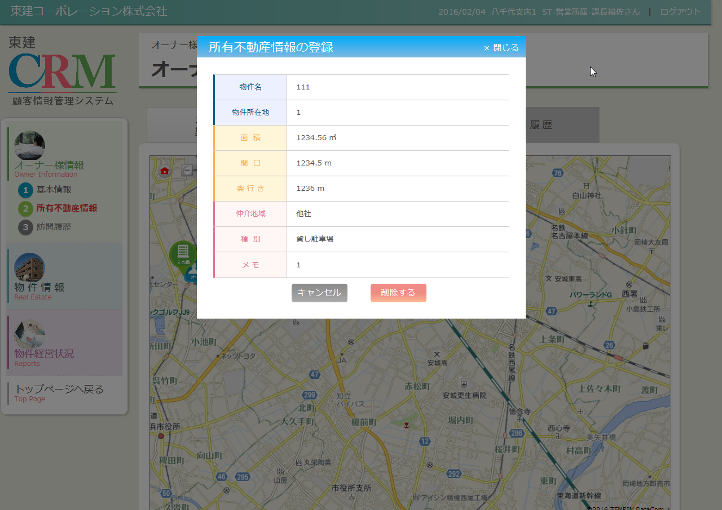
カテゴリ |  | 詳細設計書 | オーナー様管理台帳（ＣＲＭ） |  | 作成者 | 王少華 | 作成日 | 2015-06-02 | 版番
サブシステム |  | オーナー様情報 | 所有不動産情報の登録 |  | 更新者 |  | 更新日 |  | 1.0
ＩＤ |  | CRMG020201 | 名称 | 画面レイアウト

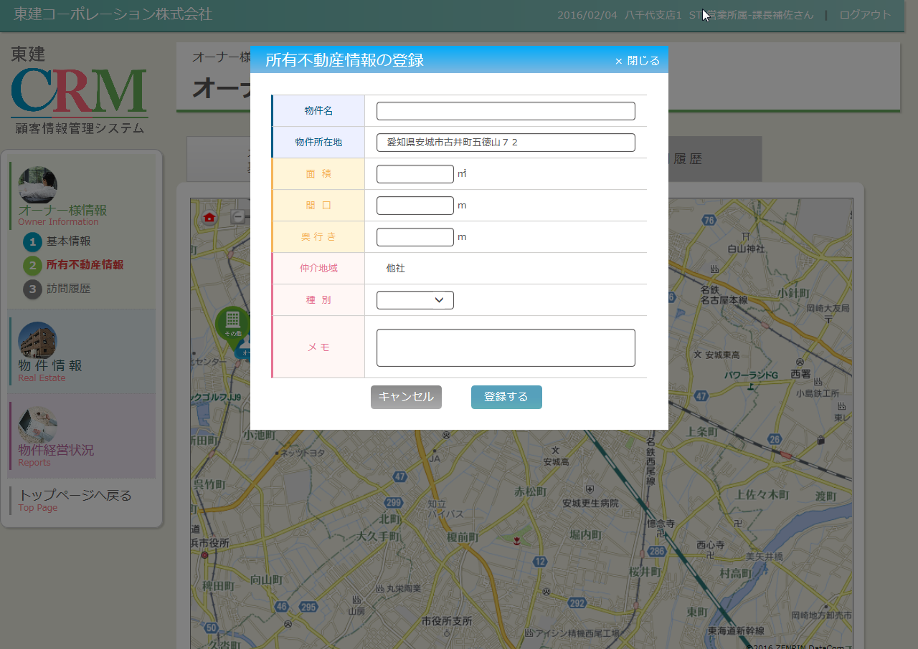
 | 登録モード

 | 修正モード
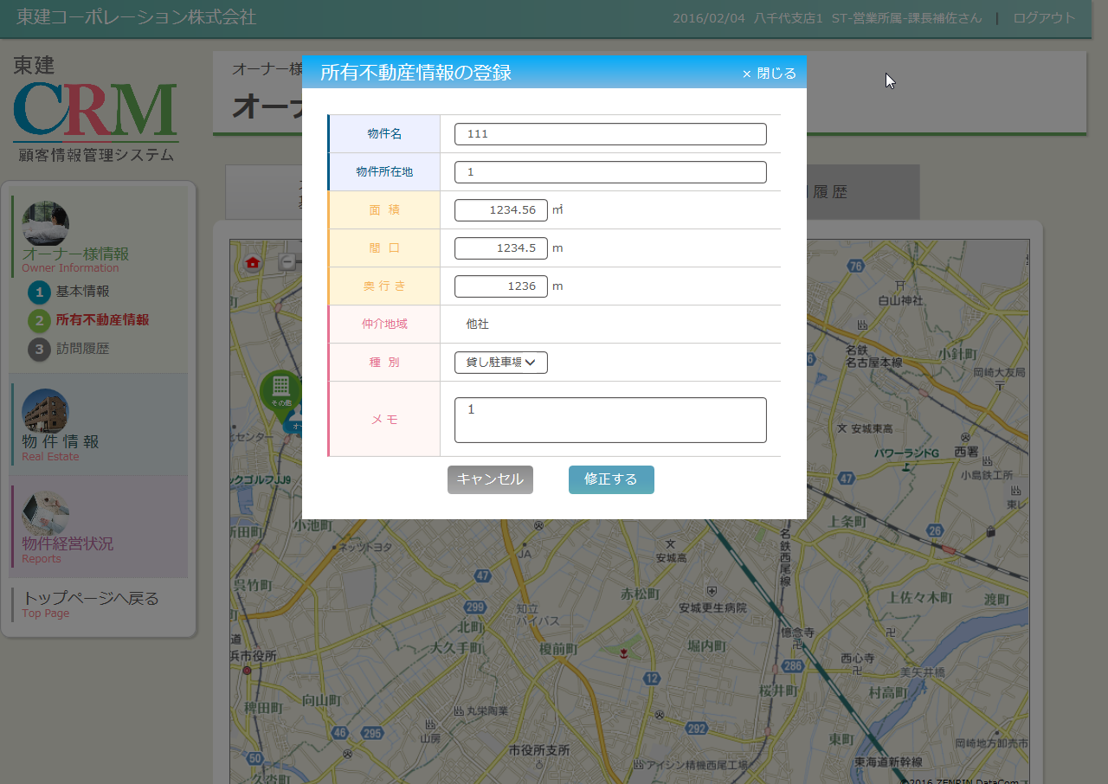

 | 削除モード

処理フロー
カテゴリ |  | 詳細設計書 |  | オーナー様管理台帳（ＣＲＭ） |  | 作成者 | 王少華 | 作成日 | 2015-06-02 | 版番
サブシステム |  | オーナー様情報 |  | 所有不動産情報の登録 |  | 更新者 |  | 更新日 |  | 1.0
ＩＤ |  | CRMG020201 |  | 名称 | 処理フロー

 | フロー名 |  | 1.新規の場合画面初期化処理(A000)

開始

部門マスタ

【A001】初期化処理

店舗情報

終了

メッセージ
画面
条件分岐
データ
処理
開始・終了

 | フロー名 |  | 2.修正、削除の場合画面初期化処理(B000)

開始

【B001】引数取得処理

所有不動産情報
【B002】DBからデータ取得処理

【B003】初期化処理

終了

メッセージ
画面
条件分岐
データ
処理
開始・終了

 | フロー名 |  | 3.新規の場合登録ボタンクリック処理(C000)

開始

【C001】入力チェック処理

所有不動産情報
【C002】データ登録処理

終了

メッセージ
メッセージ
画面
画面
条件分岐
条件分岐
データ
データ
処理
開始・終了
開始・終了

 | フロー名 |  | 4.修正の場合修正ボタンクリック処理(D000)

開始

【D001】引数取得処理

【D002】入力チェック処理

【D003】データ更新処理
所有不動産情報

終了

メッセージ
画面
条件分岐
データ
処理
開始・終了

 | フロー名 |  | 5.削除の場合削除ボタンクリック処理(E000)

開始

【E001】引数取得処理

【E002】データ削除処理
所有不動産情報

終了

メッセージ
画面
条件分岐
データ
処理
開始・終了

 | フロー名 |  | 6.閉じるボタンの押下処理(F000)

開始

【F001】ポップアップ画面を閉じる

終了

メッセージ
画面
条件分岐
データ
処理
開始・終了

